09.05
Cuadro 9.5 | EVOLUCIÓN DE LAS EMISIONES DE CO2 EQUIVALENTE EN ESPAÑA. COMPARACIÓN CON COMPROMISO DE KIOTO

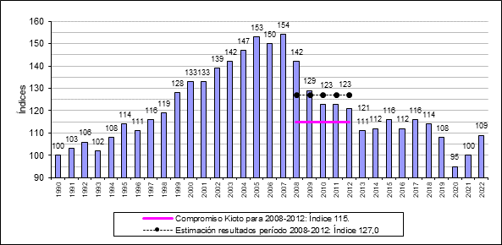
 | kt CO2
1990 | 287,710
1995 | 327,011
2000 | 383,276
2005 | 438,760
2010 | 354,652
2015 | 333,623
2018 | 328,905
2019 | 309,814
2020 | 272,244
2021 | 288,848
2022 | 314,000

Se refiere a emisiones brutas sin deducir usos del suelo.
Fuente: MITERD (hasta 2021) y elaboración propia (Estimación 2022 con datos de REE y otras fuentes, y Comparación con Compromiso Kioto y estimación resultados período 2008-12)

